Utsökning kostnader
Utsökning av kostnader från Agresso

Beroende på finansiärens mallar för redovisning, villkor och budgetkategorier kan lämpligast sätt som redovisningens underlag tas frampå variera.

 | Verlista | Resultatrapport
 | Om vår resultatrapport skiljer sig avsevärt från finansiärens budgetuppställning och budgetkategorier | Om vår resultatrapport stämmer väl överens med finansiärens budgetuppställning och budgetkategorier
 | och det är många kosntader som inte ska tas med i redovisningen kan en verlista passa bäst. | och det inte är många kosntader som inte ska tas med i redovisningen kan en resultatrapport passa bäst.
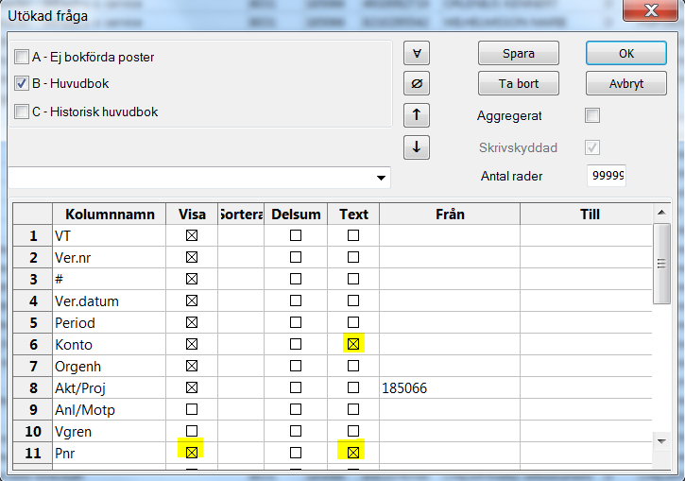
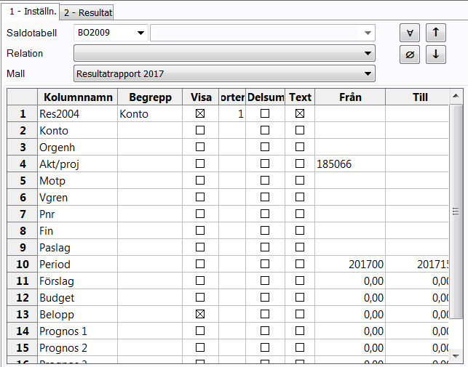

 | 1. Sök ut projektet för rätt redovisningsperiod och kryssa i Konto Text, Pnr och Pnr Text. | 1. Sök ut projektet för rätt redovisningsperiod.
 | 2. Kopiera in verlistan i fliken verlista i kolumnerna A-O. | 2. Kopiera in resultatrapporten i i fliken Resrapport i kolumnerna A-C.
 | 3. Välj sedan för varje rad som ska redovisas gentemot finansiären vilken budgetrad i deras mall | 3. Välj sedan för varje rad vilken budgetrad kostnaden ska läggas på i finansiärens mall.
 | för redovisningen som kostnaden ska läggas på. | 4. Om något belopp för en viss verifikation ska avräknas från resultatraden så notera detta i kolumn E.
 | 4. För att summera ett kostnadsslag finns en delsumma-formel inlagd i cell Q2. | 5. Ange belopp att redovisa till finansiär efter ev. justeringar i kolumn F.
 | Välj önskat kostnadsslag i filtret i cell P1 och summan visas i cell Q2. | 6. För att summera ett kostnadsslag finns en delsumma-formel inlagd i cell G2.
 |  | Välj önskat kostnadsslag i filtret i cell F1 och summan visas i cell G2.

